Portfólio (setor)
 | Percentual no portfólio |  |  |  | TOTAL
Categoria da atividade econômica financiada | Percentual alto (mais de 40%) no portfólio | Percentual médio (mais de 20 e até 40%) no portfólio | Percentual baixo (0 a 20%) no portfólio | Ausente no portfólio
Setores econômicos de alto risco socioambiental |  |  | 4 |  | 4
 |  |  | Indústria - 0,5%
Setores econômicos de risco socioambiental médio |  |  | 3 |  | 3
 |  |  | Mobilidade urbana - 1,5%
Setores econômicos de risco socioambiental baixo ou nenhum | 4 |  |  |  | 4
 | Comércio e serviços, Turismo, Microcrédito, Profissional liberal
TOTAL | 4 | 0 | 7 | 0 | 10 | Máximo de 10

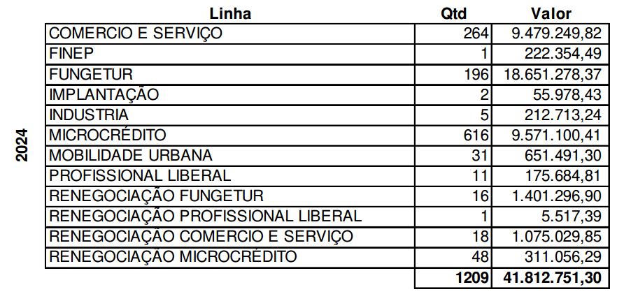

 | Demonstrativos Contábeis 2024 (p. 8)

